Vorlage D
Technisches Datenblatt |  |  |  | 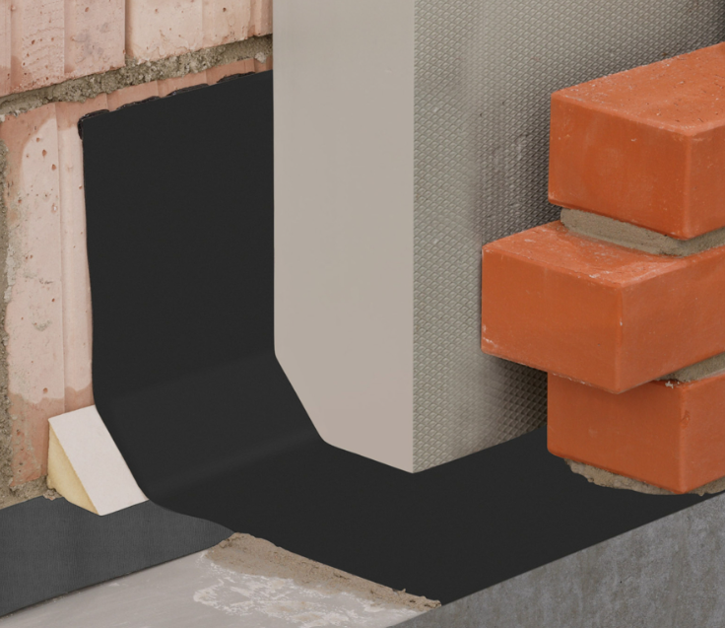
DELTA®-PVC MAUERWERKSSPERRE
Hochflexible Mauersperrbahn. Nicht bitumenverträglich.

Eigenschaften | Methode | Werte / Beschreibung |  |  | Einheit
Beschreibung
Anwendung | – | Abdichtung gegen Spritz-/Sickerwasser am Wandsockel sowie horizontale Querschnittsabdichtung gegen Kapillarwasser in und unter nicht druckbelasteten Wänden. Verwendungszweck Typ A nach EN 14909. |  |  | –
Material | – | Polyvinylchlorid, rutschhemmend profiliert (Oberseite), Farbe: Dunkelgrau |  |  | –
Flächengewicht | EN 1849-2 | ca. | 1,500 |  | g/m²
Dicke | EN 1849-2 | ca. | 1.2 |  | mm
Geradheit | EN 1848-2 | Abweichung 23 mm auf 10 m Länge |  |  | –
Sichtbare Mängel (Oberfläche und Querschnitt) | EN 1850-2 | keine sichtbaren Mängel |  |  | –
Eigenschaften zur Dichtheit
Wasserdichtheit | EN 1928, Verfahren B | bestanden (60 kPa/24 h) |  |  | –
Dauerhaftigkeit Wasserdichtheit gegen künstliche Alterung (12 Wochen bei 70°C; 60 kPa / 24 h) | EN 1296, EN 1928 | bestanden |  |  | –
Dauerhaftigkeit Wasserdichtheit gegen Chemikalien (Ca(OH)2) | EN 1847, EN 1928 | bestanden |  |  | –
Wasserdampfdurchlässigkeit (Sd) | EN 1931 | ca. | 18 |  | m
Mechanische Eigenschaften
Weiterreißwiderstand MD / CMD (Nagelschaft) | EN 12310-1 | ca. | 350 / 290 |  | N
Widerstand gegen statische Belastung | EN 12730, Verfahren B | keine Perforation bei 20 kg für 24 h |  |  | –
Widerstand gegen Stoßbelastung | EN 12691, Verfahren A | ≥ | 500 |  | mm
Widerstand gegen Falzen bei niedrigen Temperaturen | EN 495-5 | bis | -20 |  | °C
Verträglichkeit mit Bitumen | EN 1548 EN 1928, Verfahren B | nein |  |  | –
Sonstiges
Brandverhalten | EN 13501-1 | Klasse E |  |  | –
Temperaturbeständigkeit | – | -30 bis +80 |  |  | °C
CE-Konformität | – | EN 14909 |  |  | –
Länge | – | 25 |  |  | m
Breite | – | 11,5 / 17,5 / 24,0 / 30,0 / 36,5 / 50,0 / 75,0 / 100,0 |  |  | cm
Verpackungseinheit | – | 120 (11,5) / 96 (17,5) / 96 (24,0) / 72 (30,0) / 72 (36,5) / 48 (50,0) / 24 (75,0) / 24 (100,0) |  |  | Rollen/Palette
Anwendungstyp | DIN/TS 20000-202 | MSB-nQ |  |  | –
Wassereinwirkungsklasse | DIN 18533 | W4-E |  |  | –
Raumnutzungsklasse | DIN 18533 | RN1-E bis RN3-E |  |  | –
Rissüberbrückungsklasse | DIN 18533 | R1-E bis R4-E |  |  | –

Der Inhalt dieses Datenblattes gibt den Wissensstand zum Zeitpunkt der Veröffentlichung wieder und erhebt keinen Anspruch auf Vollständigkeit. Die aufgeführten Informationen entbinden nicht von eigenverantwortlichem Verhalten. Mit der Veröffentlichung dieses Datenblattes verlieren vorherige Versionen ihre Gültigkeit. Fehler (Irrtümer) und Schreibfehler vorbehalten.

Dörken GmbH & Co. KG | Wetterstraße 58 | 58313 Herdecke | 0 23 30/63-636 | 0 23 30/63-357 | membranes@doerken.de | www.doerken.de |  |  |  | 07.24 | Datum 07.24

DELTA®-PVC MAUERWERKSSPERRE
Hochflexible Mauersperrbahn. Nicht bitumenverträglich.

Zubehör
DELTA®-TILAXX ULTRA Universell einsetzbarer, lösungsmittelfreier, dauerelastischer Dicht- und Haftkleber für alle DELTA®-Bahnen in Außen- und Innenanwendungen vom Keller bis zum Dach. Auch geeignet für den luftdichten Anschluss von DELTA®-Luft- und Dampfsperren/-bremsen auf Putz, Beton, Holz oder anderen bauüblichen Untergründen. Material: Hybridkleber auf Basis von MS-Polymeren (modifizierte Silane) Füllgewicht: 290ml pro Kartusche.
DELTA®-THAN Dauerelastischer Kartuschenkleber aus Spezialkautschuk für die Außenanwendung, zum Verkleben und Verbinden von DELTA®-Bahnen. Füllgewicht: 310 ml pro Kartusche / 600 ml pro Schlauchbeutel.
DELTA®-MWSP CLIP Befestigungs-Clip aus verzinktem Stahl für L-Sperren in zweischaligem Mauerwerk.
DELTA®-MAUERWERKSECKE Flexible Kunststoff-Formteile zur sicheren und problemlosen Herstellung von Innen- und Außenecken.

